상품제안서
맥로이드 스트레이트 텀블러 TM-1000 | 상품코드: F30195

 |  |  |  |  |  |  | 02-412-0044 | www.easy1.co.kr
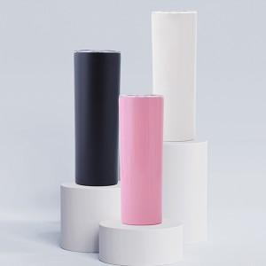

【상세/제작정보】 | ＊1BOX 입수량 50개입 6000원(VAT별도)

【인쇄/포장옵션】 | 레이저, 풀칼라 / 시판박스

【공급단가】 | 수량 | 100~ | 300~ | 500~ | 1,000~ | 3,000~
*VAT별도 | 단가 | 5,330원 | 5,240원 | 5,120원 | 4,920원 | 4,710원

【상품 URL】 | https://easy1.co.kr:443/src/goods_detail.php?gdno=30195

